UIS0440
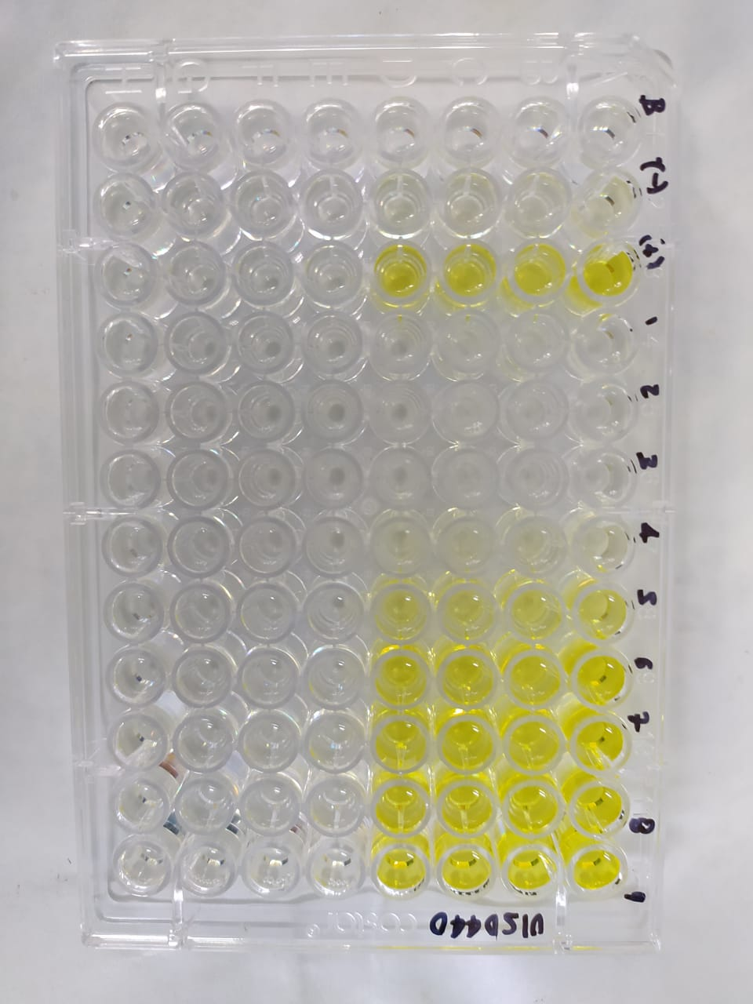
1. DATOS ANTIGENOTOXICIDAD |  |  |  | Concentración en el ensayo
 |  | C- | C+ (10 J/m2) | [1/2] | [1/4] | [1/8] | [1/16] | [1/32] | [1/64] | [1/128] | [1/256] | [1/512] |  |  | C- | C+ | [1/2] | [1/4] | [1/8] | [1/16] | [1/32] | [1/64] | [1/128] | [1/256] | [1/512]
Bgal | 3/17/2021 | 0.077 | 0.668 | 0.048 | 0.052 | 0.062 | 0.217 | 0.477 | 0.630 | 0.624 | 0.646 | 0.652 | U.E. Bgal | 3/17/2021 | 1.919 | 16.711 | 1.209 | 1.304 | 1.550 | 5.413 | 11.924 | 15.741 | 15.596 | 16.151 | 16.291
 |  | 0.079 | 0.657 | 0.048 | 0.052 | 0.063 | 0.218 | 0.474 | 0.622 | 0.638 | 0.641 | 0.659 |  |  | 1.981 | 16.426 | 1.201 | 1.306 | 1.575 | 5.438 | 11.846 | 15.541 | 15.944 | 16.034 | 16.479
 |  | 0.078 | 0.669 | 0.049 | 0.052 | 0.062 | 0.218 | 0.470 | 0.619 | 0.629 | 0.635 | 0.654 |  |  | 1.959 | 16.719 | 1.224 | 1.296 | 1.550 | 5.438 | 11.741 | 15.464 | 15.716 | 15.866 | 16.351
 |  | 0.076 | 0.662 | 0.048 | 0.052 | 0.065 | 0.217 | 0.462 | 0.622 | 0.631 | 0.649 | 0.657 |  |  | 1.899 | 16.549 | 1.199 | 1.299 | 1.614 | 5.419 | 11.546 | 15.541 | 15.771 | 16.214 | 16.419
FA |  | 0.078 | 0.098 | 0.024 | 0.023 | 0.016 | 0.032 | 0.065 | 0.068 | 0.062 | 0.065 | 0.065 | U.E. Bgal | 3/17/2021 | 2.006 | 16.476 | 1.208 | 1.296 | 1.556 | 5.623 | 11.924 | 15.513 | 16.676 | 16.661 | 17.326
 |  | 0.077 | 0.097 | 0.023 | 0.022 | 0.017 | 0.031 | 0.060 | 0.066 | 0.063 | 0.065 | 0.065 |  |  | 2.011 | 16.466 | 1.203 | 1.278 | 1.565 | 5.656 | 11.846 | 15.571 | 16.746 | 16.823 | 17.006
 |  | 0.077 | 0.099 | 0.022 | 0.022 | 0.016 | 0.031 | 0.061 | 0.068 | 0.064 | 0.064 | 0.066 |  |  | 1.991 | 16.241 | 1.218 | 1.281 | 1.565 | 5.683 | 11.741 | 15.491 | 16.756 | 17.143 | 17.128
 |  | 0.078 | 0.097 | 0.021 | 0.023 | 0.017 | 0.032 | 0.062 | 0.069 | 0.063 | 0.064 | 0.066 |  |  | 1.988 | 16.108 | 1.208 | 1.296 | 1.548 | 5.673 | 11.546 | 15.821 | 17.243 | 17.303 | 17.463
Bgal media |  | 0.078 | 0.664 | 0.048 | 0.052 | 0.063 | 0.217 | 0.471 | 0.623 | 0.630 | 0.643 | 0.655 | U.E. Bgal | 3/17/2021 | 2.006 | 16.476 | 1.208 | 1.296 | 1.906 | 5.198 | 11.924 | 15.513 | 16.676 | 16.661 | 17.326
D.E |  | 0.001 | 0.006 | 0.000 | 0.000 | 0.001 | 0.001 | 0.007 | 0.005 | 0.006 | 0.006 | 0.003 |  |  | 2.011 | 16.466 | 1.203 | 1.278 | 1.998 | 5.181 | 11.846 | 15.571 | 16.746 | 16.823 | 17.006
E.E |  | 0.001 | 0.006 | 0.000 | 0.000 | 0.001 | 0.001 | 0.006 | 0.005 | 0.006 | 0.006 | 0.003 |  |  | 1.991 | 16.241 | 1.218 | 1.281 | 1.996 | 5.233 | 11.741 | 15.491 | 16.756 | 17.143 | 17.128
FAsa media |  | 0.077 | 0.098 | 0.022 | 0.023 | 0.017 | 0.031 | 0.062 | 0.068 | 0.063 | 0.064 | 0.066 |  |  | 1.988 | 16.108 | 1.208 | 1.296 | 1.998 | 5.248 | 11.546 | 15.821 | 17.243 | 17.303 | 17.463
D.E |  | 0.001 | 0.001 | 0.001 | 0.000 | 0.000 | 0.000 | 0.002 | 0.001 | 0.001 | 0.000 | 0.000 | U.E Bgal media |  | 1.979 | 16.415 | 1.209 | 1.292 | 1.702 | 5.433 | 11.764 | 15.590 | 16.489 | 16.677 | 16.949
E.E |  | 0.001 | 0.001 | 0.001 | 0.000 | 0.000 | 0.000 | 0.002 | 0.001 | 0.001 | 0.000 | 0.000 | D.E |  | 0.036 | 0.204 | 0.008 | 0.010 | 0.204 | 0.191 | 0.148 | 0.129 | 0.579 | 0.507 | 0.445
U.E. Bgal | 3/17/2021 | 1.919 | 16.711 | 1.209 | 1.304 | 1.550 | 5.413 | 11.924 | 15.741 | 15.596 | 16.151 | 16.291 | E.E |  | 0.020 | 0.116 | 0.004 | 0.006 | 0.115 | 0.108 | 0.084 | 0.073 | 0.328 | 0.287 | 0.252
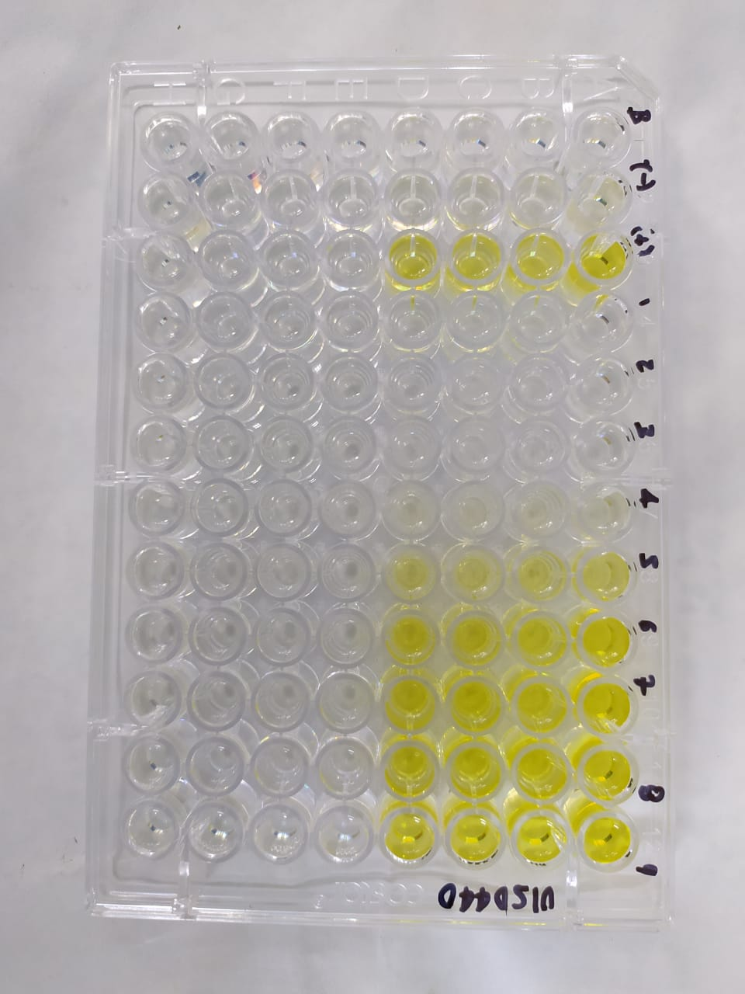
 |  | 1.981 | 16.426 | 1.201 | 1.306 | 1.575 | 5.438 | 11.846 | 15.541 | 15.944 | 16.034 | 16.479
 |  | 1.959 | 16.719 | 1.224 | 1.296 | 1.550 | 5.438 | 11.741 | 15.464 | 15.716 | 15.866 | 16.351 |  |  | C- | C+ | [1/2] | [1/4] | [1/8] | [1/16] | [1/32] | [1/64] | [1/128] | [1/256] | [1/512]
 |  | 1.899 | 16.549 | 1.199 | 1.299 | 1.614 | 5.419 | 11.546 | 15.541 | 15.771 | 16.214 | 16.419 | U.E. FA | 3/17/2021 | 1.961 | 2.453 | 0.596 | 0.576 | 0.411 | 0.788 | 1.616 | 1.696 | 1.553 | 1.613 | 1.636
U.E. FA |  | 1.961 | 2.453 | 0.596 | 0.576 | 0.411 | 0.788 | 1.616 | 1.696 | 1.553 | 1.613 | 1.636 |  |  | 1.921 | 2.416 | 0.568 | 0.556 | 0.413 | 0.781 | 1.506 | 1.651 | 1.581 | 1.613 | 1.628
 |  | 1.921 | 2.416 | 0.568 | 0.556 | 0.413 | 0.781 | 1.506 | 1.651 | 1.581 | 1.613 | 1.628 |  |  | 1.913 | 2.471 | 0.546 | 0.556 | 0.411 | 0.786 | 1.513 | 1.698 | 1.591 | 1.606 | 1.646
 |  | 1.913 | 2.471 | 0.546 | 0.556 | 0.411 | 0.786 | 1.513 | 1.698 | 1.591 | 1.606 | 1.646 |  |  | 1.938 | 2.428 | 0.531 | 0.563 | 0.418 | 0.791 | 1.550 | 1.718 | 1.586 | 1.608 | 1.643
 |  | 1.938 | 2.428 | 0.531 | 0.563 | 0.418 | 0.791 | 1.550 | 1.718 | 1.586 | 1.608 | 1.643 | U.E. FA | 3/17/2021 | 1.987 | 2.437 | 0.604 | 0.574 | 0.404 | 0.817 | 1.589 | 1.532 | 1.636 | 1.659 | 1.707
U.E Bgal media |  | 1.939 | 16.601 | 1.208 | 1.301 | 1.572 | 5.427 | 11.764 | 15.572 | 15.757 | 16.066 | 16.385 |  |  | 1.969 | 2.427 | 0.577 | 0.607 | 0.417 | 0.832 | 1.509 | 1.567 | 1.599 | 1.664 | 1.709
D.E |  | 0.037 | 0.141 | 0.011 | 0.005 | 0.030 | 0.013 | 0.164 | 0.119 | 0.144 | 0.153 | 0.081 |  |  | 1.974 | 2.477 | 0.592 | 0.554 | 0.417 | 0.834 | 1.522 | 1.562 | 1.607 | 1.689 | 1.702
E.E |  | 0.037 | 0.138 | 0.011 | 0.004 | 0.030 | 0.013 | 0.160 | 0.116 | 0.142 | 0.150 | 0.080 |  |  | 1.989 | 2.442 | 0.614 | 0.579 | 0.409 | 0.837 | 1.504 | 1.552 | 1.702 | 1.697 | 1.714
U.E.FAsa media |  | 1.933 | 2.442 | 0.560 | 0.563 | 0.413 | 0.786 | 1.546 | 1.691 | 1.577 | 1.610 | 1.638 | U.E. FA | 3/17/2021 | 2.010 | 2.283 | 0.513 | 0.553 | 0.610 | 0.798 | 1.708 | 1.705 | 1.746 | 1.725 | 1.753
D.E |  | 0.021 | 0.025 | 0.028 | 0.009 | 0.004 | 0.004 | 0.050 | 0.029 | 0.017 | 0.004 | 0.008 |  |  | 2.115 | 2.273 | 0.518 | 0.515 | 0.580 | 0.788 | 1.682 | 1.710 | 1.724 | 1.730 | 1.755
E.E |  | 0.021 | 0.024 | 0.028 | 0.009 | 0.003 | 0.004 | 0.049 | 0.028 | 0.017 | 0.003 | 0.008 |  |  | 2.048 | 2.260 | 0.543 | 0.550 | 0.528 | 0.793 | 1.685 | 1.680 | 1.741 | 1.720 | 1.757
R | 3/17/2021 | 1.0 | 6.8 | 2.0 | 2.3 | 3.8 | 6.9 | 7.4 | 9.3 | 10.0 | 10.0 | 10.0 |  |  | 2.050 | 1.775 | 0.508 | 0.525 | 0.585 | 0.793 | 1.718 | 1.695 | 1.710 | 1.725 | 1.750
 |  | 1.0 | 6.8 | 2.1 | 2.4 | 3.8 | 7.0 | 7.9 | 9.4 | 10.1 | 9.9 | 10.1 | U.E.Pasa media |  | 1.990 | 2.345 | 0.559 | 0.559 | 0.467 | 0.803 | 1.592 | 1.647 | 1.648 | 1.671 | 1.700
 |  | 1.0 | 6.8 | 2.2 | 2.3 | 3.8 | 6.9 | 7.8 | 9.1 | 9.9 | 9.9 | 9.9 | D.E |  | 0.059 | 0.196 | 0.038 | 0.024 | 0.082 | 0.021 | 0.086 | 0.072 | 0.071 | 0.050 | 0.050
 |  | 1.0 | 6.8 | 2.3 | 2.3 | 3.9 | 6.9 | 7.5 | 9.0 | 9.9 | 10.1 | 10.0 | E.E |  | 0.033 | 0.111 | 0.021 | 0.014 | 0.047 | 0.012 | 0.049 | 0.041 | 0.040 | 0.028 | 0.028
R |  | 1.0 | 6.8 | 2.2 | 2.3 | 3.8 | 6.9 | 7.6 | 9.2 | 10.0 | 10.0 | 10.0
D.E |  | 0.0 | 0.0 | 0.1 | 0.0 | 0.0 | 0.1 | 0.2 | 0.2 | 0.1 | 0.1 | 0.1 |  |  | C- | C+ | [1/2] | [1/4] | [1/8] | [1/16] | [1/32] | [1/64] | [1/128] | [1/256] | [1/512]
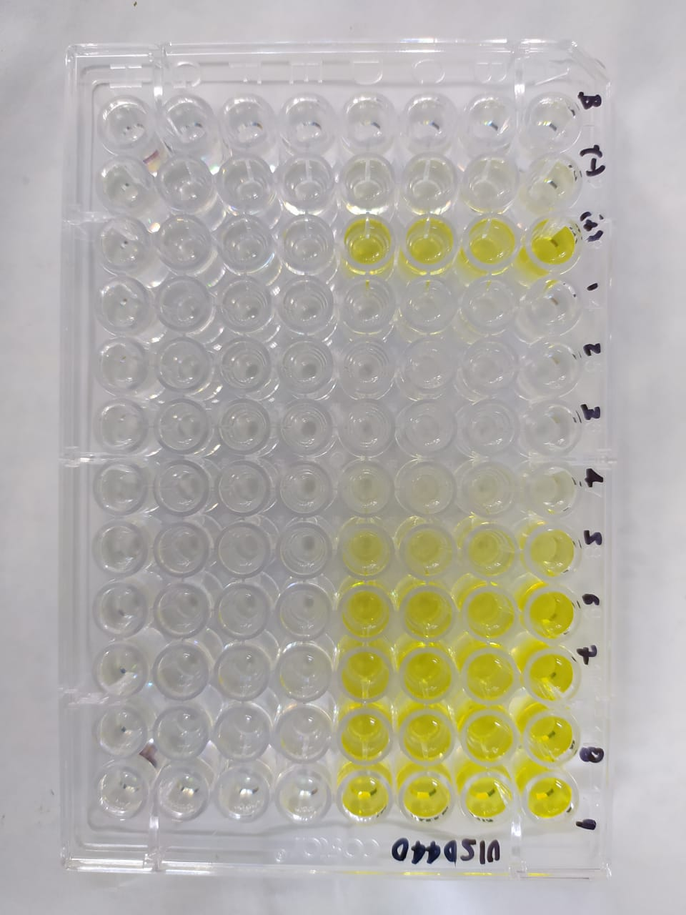
E.E |  | 0.0 | 0.0 | 0.1 | 0.0 | 0.0 | 0.1 | 0.2 | 0.2 | 0.1 | 0.1 | 0.1 | I | 3/17/2021 | 1.0 | 6.8 | 2.0 | 2.3 | 3.8 | 6.8 | 7.4 | 9.3 | 10.0 | 10.0 | 9.9
I | 3/17/2021 | 1.0 | 6.8 | 2.0 | 2.3 | 3.8 | 6.8 | 7.4 | 9.3 | 10.0 | 10.0 | 9.9 |  |  | 1.0 | 6.8 | 2.1 | 2.3 | 3.8 | 6.9 | 7.8 | 9.4 | 10.1 | 9.9 | 10.1
 |  | 1.0 | 6.8 | 2.1 | 2.3 | 3.8 | 6.9 | 7.8 | 9.4 | 10.1 | 9.9 | 10.1 |  |  | 1.0 | 6.7 | 2.2 | 2.3 | 3.8 | 6.9 | 7.7 | 9.1 | 9.8 | 9.8 | 9.9
 |  | 1.0 | 6.7 | 2.2 | 2.3 | 3.8 | 6.9 | 7.7 | 9.1 | 9.8 | 9.8 | 9.9 |  |  | 1.0 | 6.8 | 2.3 | 2.3 | 3.8 | 6.8 | 7.4 | 9.0 | 9.9 | 10.0 | 10.0
 |  | 1.0 | 6.8 | 2.3 | 2.3 | 3.8 | 6.8 | 7.4 | 9.0 | 9.9 | 10.0 | 10.0 | I | 3/17/2021 | 1.0 | 6.7 | 2.0 | 2.2 | 3.8 | 6.8 | 7.4 | 10.0 | 10.1 | 9.9 | 10.1
I |  | 1.0 | 6.8 | 2.2 | 2.3 | 3.8 | 6.9 | 7.6 | 9.2 | 10.0 | 9.9 | 10.0 |  |  | 1.0 | 6.7 | 2.1 | 2.1 | 3.7 | 6.7 | 7.8 | 9.8 | 10.4 | 10.0 | 9.9
D.E |  | 0.0 | 0.0 | 0.1 | 0.0 | 0.0 | 0.1 | 0.2 | 0.2 | 0.1 | 0.1 | 0.1 |  |  | 1.0 | 6.5 | 2.0 | 2.3 | 3.7 | 6.7 | 7.6 | 9.8 | 10.3 | 10.1 | 10.0
E.E |  | 0.0 | 0.0 | 0.1 | 0.0 | 0.0 | 0.1 | 0.2 | 0.2 | 0.1 | 0.1 | 0.1 |  |  | 1.0 | 6.5 | 1.9 | 2.2 | 3.7 | 6.7 | 7.6 | 10.1 | 10.0 | 10.1 | 10.1
 |  | C- | C+ | [1/2] | [1/4] | [1/8] | [1/16] | [1/32] | [1/64] | [1/128] | [1/256] | [1/512] | I | 3/17/2021 | 1.0 | 7.4 | 2.4 | 2.4 | 3.2 | 6.7 | 7.2 | 9.4 | 9.8 | 9.9 | 10.2
 |  |  |  |  |  |  |  |  |  |  |  |  |  |  | 1.0 | 7.4 | 2.4 | 2.6 | 3.5 | 6.8 | 7.2 | 9.4 | 10.0 | 10.0 | 10.0
 |  |  |  |  |  |  |  |  |  |  |  |  |  |  | 1.0 | 7.4 | 2.3 | 2.4 | 3.9 | 6.8 | 7.2 | 9.5 | 9.9 | 10.2 | 10.0
2. DATOS ANTIGENOTOXICIDAD |  |  |  | Concentración en el ensayo |  |  |  |  |  |  |  |  |  |  | 1.0 | 9.3 | 2.4 | 2.5 | 3.5 | 6.8 | 6.9 | 9.6 | 10.4 | 10.3 | 10.3
 |  | C- | C+ (10 J/m2) | [1/2] | [1/4] | [1/8] | [1/16] | [1/32] | [1/64] | [1/128] | [1/256] | [1/512] | I |  | 1.0 | 7.1 | 2.2 | 2.3 | 3.7 | 6.8 | 7.4 | 9.5 | 10.1 | 10.0 | 10.0
Bgal | 3/17/2021 | 0.080 | 0.659 | 0.048 | 0.052 | 0.062 | 0.225 | 0.477 | 0.621 | 0.667 | 0.666 | 0.693 | D.E |  | 0.0 | 0.8 | 0.2 | 0.1 | 0.2 | 0.1 | 0.3 | 0.4 | 0.2 | 0.1 | 0.1
 |  | 0.080 | 0.659 | 0.048 | 0.051 | 0.063 | 0.226 | 0.474 | 0.623 | 0.670 | 0.673 | 0.680 | E.E |  | 0.0 | 0.4 | 0.1 | 0.1 | 0.1 | 0.0 | 0.2 | 0.2 | 0.1 | 0.1 | 0.1
 |  | 0.080 | 0.650 | 0.049 | 0.051 | 0.063 | 0.227 | 0.470 | 0.620 | 0.670 | 0.686 | 0.685
 |  | 0.080 | 0.644 | 0.048 | 0.052 | 0.062 | 0.227 | 0.462 | 0.633 | 0.690 | 0.692 | 0.699 |  |  | %IG media total |  | 81 | 78 | 56 | 5 | -6 | -40 | -49 | -48 | -48
FA |  | 0.079 | 0.097 | 0.024 | 0.023 | 0.016 | 0.033 | 0.064 | 0.061 | 0.065 | 0.066 | 0.068 |  |  |  |  | 87 | 91 | 96 | 92 | 48 | 28 | 18 | 10 | 5
 |  | 0.079 | 0.097 | 0.023 | 0.024 | 0.017 | 0.033 | 0.060 | 0.063 | 0.064 | 0.067 | 0.068
 |  | 0.079 | 0.099 | 0.024 | 0.022 | 0.017 | 0.033 | 0.061 | 0.062 | 0.064 | 0.068 | 0.068 |  |  | [1/2] | [1/4] | [1/8] | [1/16] | [1/32] | [1/64] | [1/128] | [1/256] | [1/512]
 |  | 0.080 | 0.098 | 0.025 | 0.023 | 0.016 | 0.033 | 0.060 | 0.062 | 0.068 | 0.068 | 0.069 | %IG | 3/17/2021 | 83.2 | 79.4 | 54.7 | 4.1 | 0.0 | 0.0 | 0.0 | 0.0 | 0.0
Bgal media |  | 0.080 | 0.653 | 0.048 | 0.052 | 0.062 | 0.226 | 0.471 | 0.624 | 0.674 | 0.679 | 0.689 |  |  | 81.8 | 78.0 | 54.1 | 2.5 | 0.0 | 0.0 | 0.0 | 0.0 | 0.0
D.E |  | 0.000 | 0.007 | 0.000 | 0.000 | 0.000 | 0.001 | 0.007 | 0.006 | 0.010 | 0.012 | 0.008 |  |  | 79.7 | 78.3 | 54.7 | 3.2 | 0.0 | 0.0 | 0.0 | 0.0 | 0.0
E.E |  | 0.0 | 0.0 | 0.0 | 0.0 | 0.0 | 0.0 | 0.0 | 0.0 | 0.0 | 0.0 | 0.0 |  |  | 79.5 | 78.7 | 53.3 | 4.3 | 0.0 | 0.0 | 0.0 | 0.0 | 0.0
FAsa media |  | 0.079 | 0.098 | 0.024 | 0.023 | 0.016 | 0.033 | 0.061 | 0.062 | 0.065 | 0.067 | 0.068 | %IG | 3/17/2021 | 83.9 | 79.7 | 53.9 | 4.5 | 0.0 | 0.0 | 0.0 | 0.0 | 0.0
D.E |  | 0.000 | 0.001 | 0.001 | 0.001 | 0.000 | 0.000 | 0.002 | 0.001 | 0.002 | 0.001 | 0.000 |  |  | 82.5 | 82.2 | 55.4 | 5.9 | 0.0 | 0.0 | 0.0 | 0.0 | 0.0
E.E |  | 0.0 | 0.0 | 0.0 | 0.0 | 0.0 | 0.0 | 0.0 | 0.0 | 0.0 | 0.0 | 0.0 |  |  | 83.0 | 78.9 | 55.4 | 5.7 | 0.0 | 0.0 | 0.0 | 0.0 | 0.0
U.E. Bgal | 3/17/2021 | 2.006 | 16.476 | 1.208 | 1.296 | 1.556 | 5.623 | 11.924 | 15.513 | 16.676 | 16.661 | 17.326 |  |  | 84.4 | 80.1 | 54.9 | 6.2 | 0.0 | 0.0 | 0.0 | 0.0 | 0.0
 |  | 2.011 | 16.466 | 1.203 | 1.278 | 1.565 | 5.656 | 11.846 | 15.571 | 16.746 | 16.823 | 17.006 | %IG | 3/17/2021 | 76.6 | 76.8 | 63.7 | 6.5 | 0.0 | 0.0 | 0.0 | 0.0 | 0.0
 |  | 1.991 | 16.241 | 1.218 | 1.281 | 1.565 | 5.683 | 11.741 | 15.491 | 16.756 | 17.143 | 17.128 |  |  | 77.2 | 74.5 | 58.3 | 5.4 | 0.0 | 0.0 | 0.0 | 0.0 | 0.0
 |  | 1.988 | 16.108 | 1.208 | 1.296 | 1.548 | 5.673 | 11.546 | 15.821 | 17.243 | 17.303 | 17.463 |  |  | 78.5 | 77.1 | 52.6 | 5.0 | 0.0 | 0.0 | 0.0 | 0.0 | 0.0
U.E. FA |  | 1.987 | 2.437 | 0.604 | 0.574 | 0.404 | 0.817 | 1.589 | 1.532 | 1.636 | 1.659 | 1.707 |  |  | 76.3 | 74.8 | 58.8 | 4.7 | 0.0 | 0.0 | 0.0 | 0.0 | 0.0
 |  | 1.969 | 2.427 | 0.577 | 0.607 | 0.417 | 0.832 | 1.509 | 1.567 | 1.599 | 1.664 | 1.709 | I |  | 81 | 78 | 56 | 5 | 0 | 0 | 0 | 0 | 0
 |  | 1.974 | 2.477 | 0.592 | 0.554 | 0.417 | 0.834 | 1.522 | 1.562 | 1.607 | 1.689 | 1.702 | D.E |  | 3.0 | 2.2 | 3.1 | 1.2 | 0.0 | 0.0 | 0.0 | 0.0 | 0.0
 |  | 1.989 | 2.442 | 0.614 | 0.579 | 0.409 | 0.837 | 1.504 | 1.552 | 1.702 | 1.697 | 1.714 | E.E |  | 1.7 | 1.2 | 1.7 | 0.7 | 0.0 | 0.0 | 0.0 | 0.0 | 0.0
U.E Bgal media |  | 1.999 | 16.322 | 1.209 | 1.288 | 1.558 | 5.659 | 11.764 | 15.599 | 16.855 | 16.983 | 17.231
D.E |  | 0.011 | 0.179 | 0.006 | 0.009 | 0.008 | 0.026 | 0.164 | 0.152 | 0.261 | 0.293 | 0.203
E.E |  | 0.011 | 0.176 | 0.006 | 0.009 | 0.008 | 0.026 | 0.160 | 0.149 | 0.256 | 0.287 | 0.199
U.E.FAsa media |  | 1.980 | 2.446 | 0.597 | 0.579 | 0.412 | 0.830 | 1.531 | 1.553 | 1.636 | 1.677 | 1.708 | Tratamiento | U.BG | U.FA | FISOS |  | Prueba de Normalidad y Homocedasticidad
D.E |  | 0.009 | 0.022 | 0.016 | 0.022 | 0.006 | 0.009 | 0.039 | 0.015 | 0.047 | 0.018 | 0.005 | C- | 1.979 | 1.990 | 1.0
E.E |  | 0.009 | 0.021 | 0.016 | 0.021 | 0.006 | 0.009 | 0.039 | 0.015 | 0.046 | 0.018 | 0.005 | C+ | 16.415 | 2.345 | 7.1 |  | Tratamiento | p_KsTestBG | p_KsTestFA | p_KsFI
R | 3/17/2021 | 1.0 | 6.8 | 2.0 | 2.3 | 3.8 | 6.9 | 7.5 | 10.1 | 10.2 | 10.0 | 10.2 | [1/2] | 1.209 | 0.559 | 2.2 |  | cn
 |  | 1.0 | 6.8 | 2.1 | 2.1 | 3.8 | 6.8 | 7.8 | 9.9 | 10.5 | 10.1 | 9.9 | [1/4] | 1.292 | 0.559 | 2.3 |  | cp
 |  | 1.0 | 6.6 | 2.1 | 2.3 | 3.8 | 6.8 | 7.7 | 9.9 | 10.4 | 10.1 | 10.1 | [1/8] | 1.702 | 0.467 | 3.7 |  | d1_001
 |  | 1.0 | 6.6 | 2.0 | 2.2 | 3.8 | 6.8 | 7.7 | 10.2 | 10.1 | 10.2 | 10.2 | [1/16] | 5.433 | 0.803 | 6.8 |  | d1_002
R |  | 1.0 | 6.7 | 2.0 | 2.2 | 3.8 | 6.8 | 7.7 | 10.0 | 10.3 | 10.1 | 10.1 | [1/32] | 11.764 | 1.592 | 7.4 |  | d1_004
D.E |  | 0.0 | 0.1 | 0.1 | 0.1 | 0.0 | 0.0 | 0.1 | 0.1 | 0.2 | 0.1 | 0.1 | [1/64] | 15.590 | 1.647 | 9.5 |  | d1_008
E.E |  | 0.0 | 0.1 | 0.1 | 0.1 | 0.0 | 0.0 | 0.1 | 0.1 | 0.2 | 0.1 | 0.1 | [1/128] | 16.489 | 1.648 | 10.1 |  | d1_016
I | 3/17/2021 | 1.0 | 6.7 | 2.0 | 2.2 | 3.8 | 6.8 | 7.4 | 10.0 | 10.1 | 9.9 | 10.1 | [1/256] | 16.677 | 1.671 | 10.0 |  | d1_032
 |  | 1.0 | 6.7 | 2.1 | 2.1 | 3.7 | 6.7 | 7.8 | 9.8 | 10.4 | 10.0 | 9.9 | [1/512] | 16.949 | 1.700 | 10.0 |  | d1_064
 |  | 1.0 | 6.5 | 2.0 | 2.3 | 3.7 | 6.7 | 7.6 | 9.8 | 10.3 | 10.1 | 10.0 |  |  |  |  |  | d1_128
 |  | 1.0 | 6.5 | 1.9 | 2.2 | 3.7 | 6.7 | 7.6 | 10.1 | 10.0 | 10.1 | 10.1 |  |  |  |  |  | d1_256
I |  | 1.0 | 6.6 | 2.0 | 2.2 | 3.7 | 6.8 | 7.6 | 9.9 | 10.2 | 10.0 | 10.0 |  |  |  |  |  |  | U.BG | U.FA | FISOS
D.E |  | 0.0 | 0.1 | 0.1 | 0.1 | 0.0 | 0.0 | 0.1 | 0.1 | 0.2 | 0.1 | 0.1 |  |  |  |  |  | p_Levene
E.E |  | 0.0 | 0.1 | 0.1 | 0.1 | 0.0 | 0.0 | 0.1 | 0.1 | 0.2 | 0.1 | 0.1
 |  | C- | C+ | [1/2] | [1/4] | [1/8] | [1/16] | [1/32] | [1/64] | [1/128] | [1/256] | [1/512]

3. DATOS ANTIGENOTOXICIDAD |  |  |  | Concentración en el ensayo
 |  | C- | C+ (10 J/m2) | [1/2] | [1/4] | [1/8] | [1/16] | [1/32] | [1/64] | [1/128] | [1/256] | [1/512]
Bgal | 3/17/2021 | 0.080 | 0.659 | 0.048 | 0.052 | 0.076 | 0.208 | 0.477 | 0.621 | 0.667 | 0.666 | 0.693
 |  | 0.080 | 0.659 | 0.048 | 0.051 | 0.080 | 0.207 | 0.474 | 0.623 | 0.670 | 0.673 | 0.680
 |  | 0.080 | 0.650 | 0.049 | 0.051 | 0.080 | 0.209 | 0.470 | 0.620 | 0.670 | 0.686 | 0.685
 |  | 0.080 | 0.644 | 0.048 | 0.052 | 0.080 | 0.210 | 0.462 | 0.633 | 0.690 | 0.692 | 0.699
FA |  | 0.080 | 0.091 | 0.021 | 0.022 | 0.024 | 0.032 | 0.068 | 0.068 | 0.070 | 0.069 | 0.070
 |  | 0.085 | 0.091 | 0.021 | 0.021 | 0.023 | 0.032 | 0.067 | 0.068 | 0.069 | 0.069 | 0.070
 |  | 0.082 | 0.090 | 0.022 | 0.022 | 0.021 | 0.032 | 0.067 | 0.067 | 0.070 | 0.069 | 0.070
 |  | 0.082 | 0.071 | 0.020 | 0.021 | 0.023 | 0.032 | 0.069 | 0.068 | 0.068 | 0.069 | 0.070
Bgal media |  | 0.080 | 0.653 | 0.048 | 0.052 | 0.079 | 0.209 | 0.471 | 0.624 | 0.674 | 0.679 | 0.689
D.E |  | 0.000 | 0.007 | 0.000 | 0.000 | 0.002 | 0.001 | 0.007 | 0.006 | 0.010 | 0.012 | 0.008
E.E |  | 0.0 | 0.0 | 0.0 | 0.0 | 0.0 | 0.0 | 0.0 | 0.0 | 0.0 | 0.0 | 0.0
FAsa media |  | 0.082 | 0.086 | 0.021 | 0.021 | 0.023 | 0.032 | 0.068 | 0.068 | 0.069 | 0.069 | 0.070
D.E |  | 0.002 | 0.010 | 0.001 | 0.001 | 0.001 | 0.000 | 0.001 | 0.001 | 0.001 | 0.000 | 0.000
E.E |  | 0.0 | 0.0 | 0.0 | 0.0 | 0.0 | 0.0 | 0.0 | 0.0 | 0.0 | 0.0 | 0.0
U.E. Bgal | 3/17/2021 | 2.006 | 16.476 | 1.208 | 1.296 | 1.906 | 5.198 | 11.924 | 15.513 | 16.676 | 16.661 | 17.326
 |  | 2.011 | 16.466 | 1.203 | 1.278 | 1.998 | 5.181 | 11.846 | 15.571 | 16.746 | 16.823 | 17.006
 |  | 1.991 | 16.241 | 1.218 | 1.281 | 1.996 | 5.233 | 11.741 | 15.491 | 16.756 | 17.143 | 17.128
 |  | 1.988 | 16.108 | 1.208 | 1.296 | 1.998 | 5.248 | 11.546 | 15.821 | 17.243 | 17.303 | 17.463
U.E. FA |  | 2.010 | 2.283 | 0.513 | 0.553 | 0.610 | 0.798 | 1.708 | 1.705 | 1.746 | 1.725 | 1.753
 |  | 2.115 | 2.273 | 0.518 | 0.515 | 0.580 | 0.788 | 1.682 | 1.710 | 1.724 | 1.730 | 1.755
 |  | 2.048 | 2.260 | 0.543 | 0.550 | 0.528 | 0.793 | 1.685 | 1.680 | 1.741 | 1.720 | 1.757
 |  | 2.050 | 1.775 | 0.508 | 0.525 | 0.585 | 0.793 | 1.718 | 1.695 | 1.710 | 1.725 | 1.750
U.E Bgal media |  | 1.999 | 16.322 | 1.209 | 1.288 | 1.975 | 5.215 | 11.764 | 15.599 | 16.855 | 16.983 | 17.231
D.E |  | 0.011 | 0.179 | 0.006 | 0.009 | 0.046 | 0.031 | 0.164 | 0.152 | 0.261 | 0.293 | 0.203
E.E |  | 0.011 | 0.176 | 0.006 | 0.009 | 0.045 | 0.030 | 0.160 | 0.149 | 0.256 | 0.287 | 0.199
U.E.FAsa media |  | 2.056 | 2.148 | 0.520 | 0.536 | 0.576 | 0.793 | 1.698 | 1.698 | 1.730 | 1.725 | 1.754
D.E |  | 0.056 | 0.249 | 0.016 | 0.019 | 0.035 | 0.004 | 0.017 | 0.013 | 0.017 | 0.004 | 0.003
E.E |  | 0.054 | 0.244 | 0.015 | 0.018 | 0.034 | 0.004 | 0.017 | 0.013 | 0.016 | 0.004 | 0.003
R | 3/17/2021 | 1.0 | 7.2 | 2.4 | 2.3 | 3.1 | 6.5 | 7.0 | 9.1 | 9.5 | 9.7 | 9.9
 |  | 1.0 | 7.2 | 2.3 | 2.5 | 3.4 | 6.6 | 7.0 | 9.1 | 9.7 | 9.7 | 9.7
 |  | 1.0 | 7.2 | 2.2 | 2.3 | 3.8 | 6.6 | 7.0 | 9.2 | 9.6 | 10.0 | 9.7
 |  | 1.0 | 9.1 | 2.4 | 2.5 | 3.4 | 6.6 | 6.7 | 9.3 | 10.1 | 10.0 | 10.0
R |  | 1.0 | 7.7 | 2.3 | 2.4 | 3.4 | 6.6 | 6.9 | 9.2 | 9.7 | 9.8 | 9.8
D.E |  | 0.0 | 0.9 | 0.1 | 0.1 | 0.3 | 0.0 | 0.1 | 0.1 | 0.2 | 0.2 | 0.1
E.E |  | 0.0 | 0.9 | 0.1 | 0.1 | 0.3 | 0.0 | 0.1 | 0.1 | 0.2 | 0.2 | 0.1
I | 3/17/2021 | 1.0 | 7.4 | 2.4 | 2.4 | 3.2 | 6.7 | 7.2 | 9.4 | 9.8 | 9.9 | 10.2
 |  | 1.0 | 7.4 | 2.4 | 2.6 | 3.5 | 6.8 | 7.2 | 9.4 | 10.0 | 10.0 | 10.0
 |  | 1.0 | 7.4 | 2.3 | 2.4 | 3.9 | 6.8 | 7.2 | 9.5 | 9.9 | 10.2 | 10.0
 |  | 1.0 | 9.3 | 2.4 | 2.5 | 3.5 | 6.8 | 6.9 | 9.6 | 10.4 | 10.3 | 10.3
I |  | 1.0 | 7.9 | 2.4 | 2.5 | 3.5 | 6.8 | 7.1 | 9.4 | 10.0 | 10.1 | 10.1
D.E |  | 0.0 | 1.0 | 0.1 | 0.1 | 0.3 | 0.0 | 0.1 | 0.1 | 0.2 | 0.2 | 0.1
E.E |  | 0.0 | 0.9 | 0.1 | 0.1 | 0.3 | 0.0 | 0.1 | 0.1 | 0.2 | 0.2 | 0.1
 |  | C- | C+ | [1/2] | [1/4] | [1/8] | [1/16] | [1/32] | [1/64] | [1/128] | [1/256] | [1/512]

